Presupuesto del proyecto - Dibu
viabilidad: maestro racional

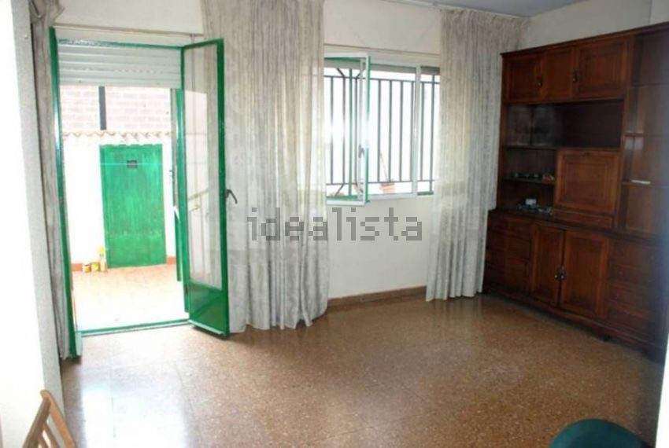
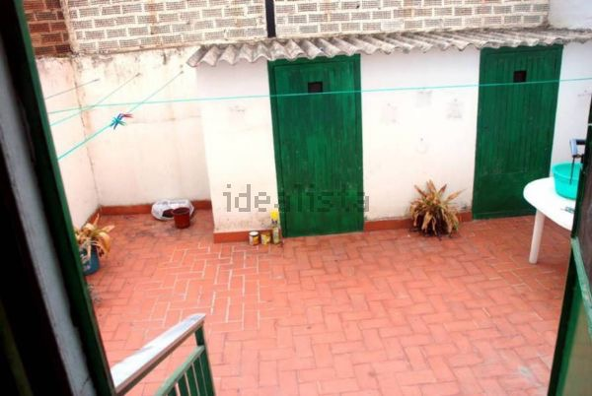
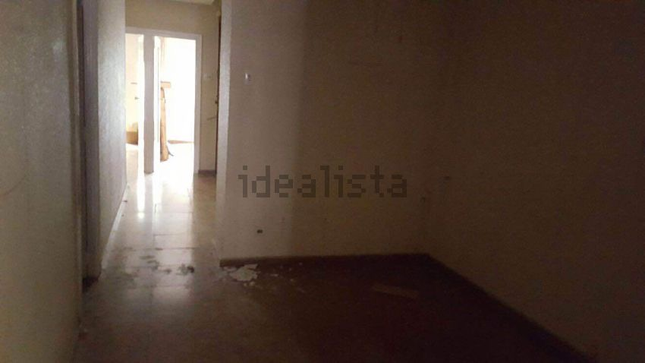

Resumen
 | Presupuesto | Real
 | 190523.6905 | 175523.5
Gastos reales
 | Real
Compra neta | 120000
Comisiones | 6700
Fiscal | 15525
Financiero | 4537.5
Reforma | 28761

Gasto de Compra - Dibujos
Reformas: compra de inmueble

Reforma - Dibujos
Reformas: RESUMEN PRESUPUESTO

Productos - Dibujos
Hoja de selección de productos

Lista de tareas - Lista de tare
Lista de tareas
Aceptar | Fecha límite | Tarea
TRUE | 2014-10-25 | Reunión con el arquitecto
FALSE
FALSE
FALSE
FALSE
FALSE
FALSE
FALSE
FALSE
FALSE
FALSE
FALSE
FALSE
FALSE
FALSE
FALSE
FALSE
FALSE
FALSE
FALSE
FALSE
FALSE
FALSE
FALSE
FALSE
FALSE
FALSE
FALSE

Lista de contactos - Datos de c
Lista de contactos
Empresa | Teléfono | Correo electrónico | Dirección
MARIA JOSE PENALBA Casareino Servicios Inmobiliarios. | 646 03 63 93 633 76 88 45 | casareino@gmail.com www.casareinoserviciosinmobiliarios.blogspot.com | C/ Ciscar, 48º Bajo. 46005 Valencia.
CASA

